Junioren E
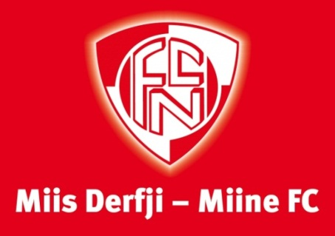
 |  | 4. Erich-Zbinden-Hallenturnier
 |  | FC Naters
 |  | Junioren E und F
 |  | 2015

 | Zeitplan zum Essen | Junioren E

Zeit | Mannschaft | 0:20:00
11:00:00 | FC Naters 1 (Correia) | 1
bis | FC Naters 6 (Zbinden) | 2
11:20:00 | FC Termen/Ried-Brig 1 (Ritz) | 3
11:20:00 | FC St. Niklaus 1 (Brantschen) | 4
bis | FC St. Niklaus 2 (Brantschen) | 5
11:40:00 | FC Naters 5 (Walther) | 6
11:40:00 | FC Naters 2 (Jelo) | 7
bis | FC Brig 2 (Marino) | 8
12:00:00 | FC Termen/Ried-Brig 3 (Welschen) | 9
12:00:00 | FC Brig 1 (Sabri) | 10
bis | FC Termen/Ried-Brig 2 (Eyer) | 11
12:20:00 | FC Gommerauswahl | 12
12:20:00 | FC Naters 4 (Jeitziner) | 13
bis | FC Naters 3 (Walther) | 14
12:40:00 | FC Visp 1 (Margelist) | 15

